상품제안서
QCY PD 45W C타입 고속충전기 | 상품코드: F32615

 |  |  |  |  |  |  | 02-412-0044 | www.easy1.co.kr
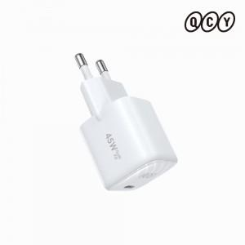 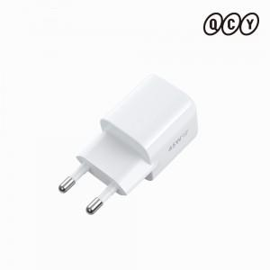 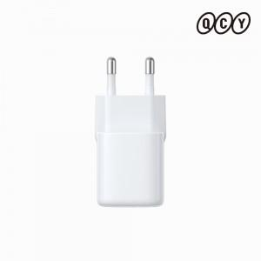

【상세/제작정보】

【인쇄/포장옵션】 | 레이저 / 포장지포장

【공급단가】 | 수량 | 50~ | 100~ | 500~ | 1,000~ | 2,000~
*VAT별도 | 단가 | 9,810원 | 9,650원 | 9,400원 | 9,240원 | 8,990원

【상품 URL】 | https://dev.easy1.co.kr:443/src/goods_detail.php?gdno=32615

